Hoja1
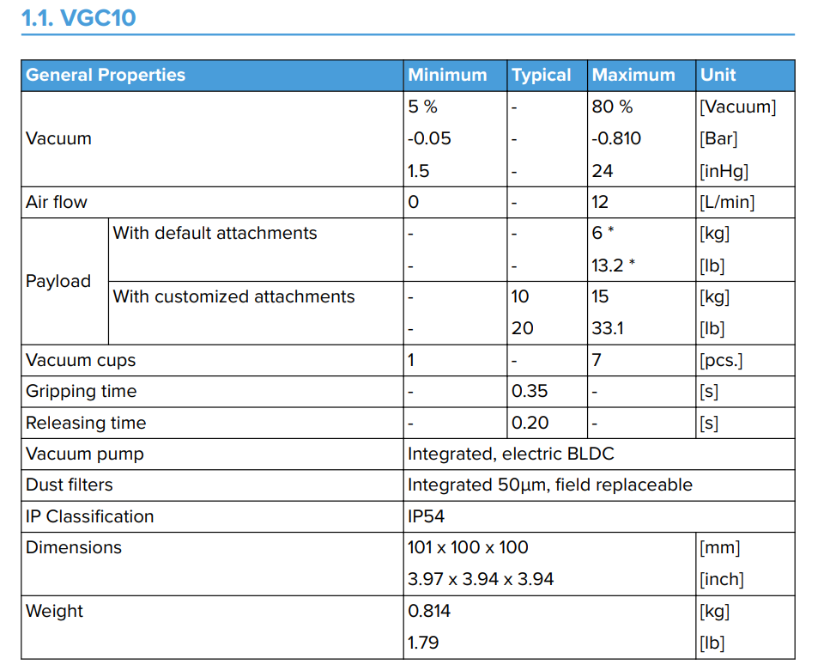
Calculos para celda robotizada
Elementos de ensablaje | Baldosa | Separador | Caja
Peso [g] | 3.1 | 50 | 100
Tiempo de rutina [s] | 1.2 | 1 | 0.8
Aclance [º] | 180 | 96 | 66.5
Velcidad angular [°/s] | 150 | 96 | 87.5

